Foglio1
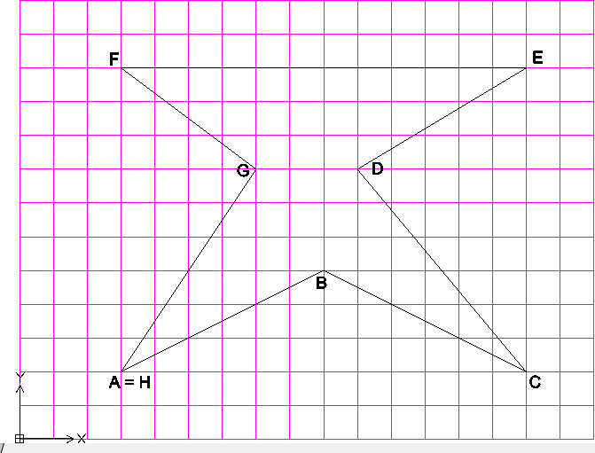
ESEGUIRE GLI ESERCIZI DELLE SEGUENTI TABELLE SECONDO LE INDICAZIONI PROPOSTE *, CONSIDERANDO CHE: 1) I LAYER: - "coord cartesiane assolute” = bianco, linea continua - "coord cartesiane relative” = giallo, linea continua - "coord polari” = blu, linea continua - "lettere” = rosso, linea continua 2) I disegni “modalità 2” e“modalità 3” vanno interpretati come segue: - 1 quadretto del reticolo = 10 unità - L’origine degli assi è indicata nei disegni quadrettati ed è espressa negli altri attraverso le coord. dei punti “A” 3) Integrare dove necessario le tabelle con le lettere aggiuntive 4) Nominare ogni esercizio/tabella come file singolo, secondo le consuete indicazioni, cioè: Modalità 1: Cognome_nome_esercitazione5-1_autocad Modalità 2: Cognome_nome_esercitazione5-2_autocad Modalità 3: Cognome_nome_esercitazione 5A_autocad; Cognome_nome_esercitazione5B_autocad; ecc.

* MODALITA' 1. Date le coordinate assolute disegnare la figura corrispondente e completare la tabella.
Punto | Coordinate assolute |  | Coordinate relative |  |  | Coordinate polari relative
 | x | y | @ | x | y | @ | L | < | a
A | 50 | 50
B | 20 | 40
C | 15 | 25
D | 35 | 15
E | 65 | 20
F | 70 | 35
G | 50 | 50

* MODALITA' 2. Dopo aver rilevato le coordinate, compila la tabella
Punto | Coordinate assolute |  | Coordinate relative |  |  | Coordinate polari relative
 | x | y | @ | x | y | @ | L | < | a
A
B
C
D
E
F
G
H

Foglio2
* MODALITA' 3 Dopo aver rilevato le coordinate, compila la tabella ed esegui il disegno in Autocad

A
Punto | Coordinate assolute |  | Coordinate relative |  |  | Coordinate polari relative
 | x | y | @ | x | y | @ | L | < | a
A
B
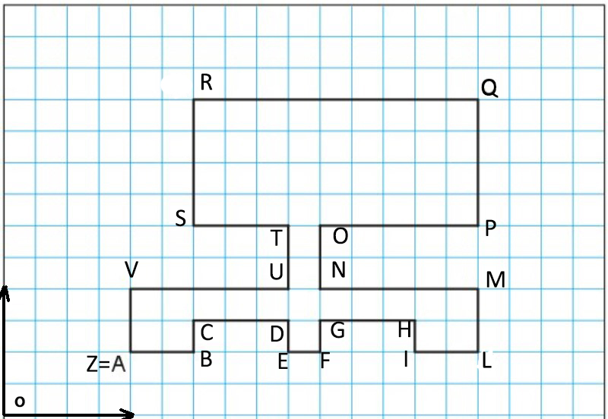
C
D
E
F
G
H
I
L
M
N
O
P
Q
R
S
T
U
V
Z

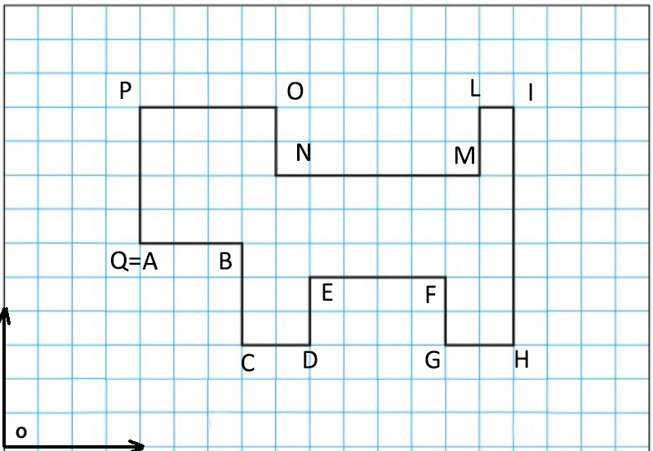
B
Punto | Coordinate assolute |  | Coordinate relative |  |  | Coordinate polari relative
 | x | y | @ | x | y | @ | L | < | a
A | 40 | 60 |  | 40 | 60 |  | 40 |  | 60
B | 70 | 60 | @ | 30 | 0 | @ | 30 | < | 0
C | 70 | 30 | @ | 0 | -30 | @ | 30 | < | -90
D | 90 | 30 | @ | 20 | 0 | @ | 20 | < | 0
E | 90 | 50 | @ | 0 | 20 | @ | 20 | < | 90
F | 130 | 50 | @ | 40 | 0 | @ | 40 | < | 0
G | 130 | 30 | @ | 0 | -20 | @ | 20 | < | -90
H | 150 | 30 | @ | 20 | 0 | @ | 20 | < | 0
I | 150 | 100 | @ | 0 | 70 | @ | 70 | < | 90
L | 140 | 100 | @ | -10 | 0 | @ | 10 | < | 180
M | 140 | 80 | @ | 0 | -20 | @ | 20 | < | -90
N | 80 | 80 | @ | -60 | 0 | @ | 60 | < | 180
O | 80 | 100 | @ | 0 | 20 | @ | 20 | < | 90
P | 40 | 100 | @ | -40 | 0 | @ | 40 | < | 180
Q | 40 | 60 | @ | 0 | -40 | @ | 40 | < | -90

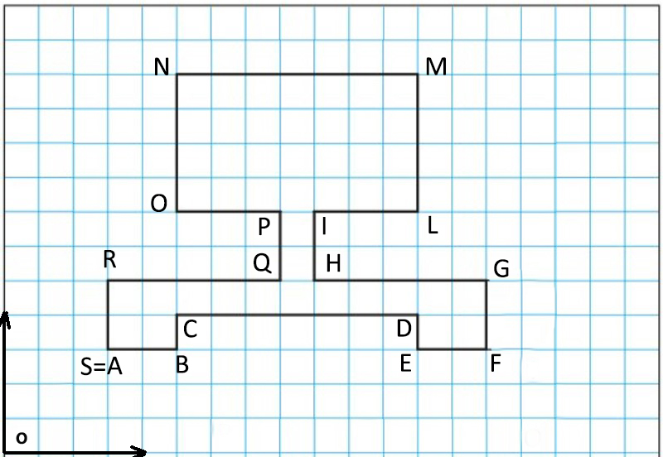
C
Punto | Coordinate assolute |  | Coordinate relative |  |  | Coordinate polari relative
 | x | y | @ | x | y | @ | L | < | a
A | 30 | 30 |  | 30 | 30 |  | 30 |  | 30
B | 50 | 30 | @ | 20 | 0 | @ | 20 | < | 0
C | 50 | 40 | @ | 0 | 10 | @ | 10 | < | 90
D | 120 | 40 | @ | 70 | 0 | @ | 70 | < | 0
E | 120 | 30 | @ | 0 | -10 | @ | 10 | < | -90
F | 140 | 30 | @ | 20 | 0 | @ | 20 | < | 0
G | 140 | 50 | @ | 0 | 20 | @ | 20 | < | 90
H | 90 | 50 | @ | -50 | 0 | @ | 50 | < | 180
I | 90 | 70 | @ | 0 | 20 | @ | 20 | < | 90
L | 120 | 70 | @ | 30 | 0 | @ | 30 | < | 0
M | 120 | 110 | @ | 0 | 40 | @ | 40 | < | 90
N | 50 | 110 | @ | -70 | 0 | @ | 70 | < | 180
O | 50 | 70 | @ | 0 | -40 | @ | 40 | < | -90
P | 80 | 70 | @ | 30 | 0 | @ | 30 | < | 0
Q | 80 | 50 | @ | 0 | -20 | @ | 20 | < | -90
R | 30 | 50 | @ | -50 | 0 | @ | 50 | < | 180
S | 30 | 30 | @ | 0 | -20 | @ | 20 | < | -90

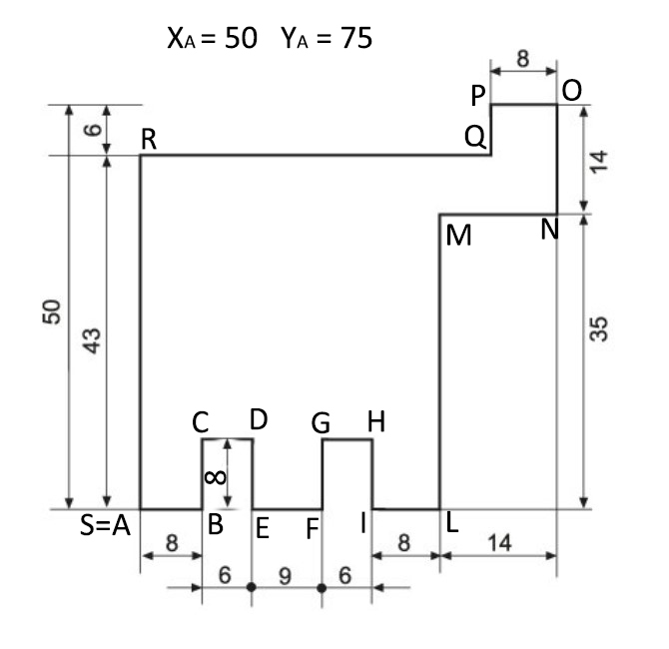
D
Punto | Coordinate assolute |  | Coordinate relative |  |  | Coordinate polari relative
 | x | y | @ | x | y | @ | L | < | a
A | 50 | 75 |  | 50 | 75 |  | 50 |  | 75
B | 58 | 75 | @ | 8 | 0 | @ | 8 | < | 0
C | 58 | 83 | @ | 0 | 8 | @ | 8 | < | 90
D | 64 | 83 | @ | 6 | 0 | @ | 6 | < | 0
E | 64 | 75 | @ | 0 | -8 | @ | 8 | < | -90
F | 73 | 75 | @ | 9 | 0 | @ | 9 | < | 0
G | 73 | 83 | @ | 0 | 8 | @ | 8 | < | 90
H | 79 | 83 | @ | 6 | 0 | @ | 6 | < | 0
I | 79 | 75 | @ | 0 | -8 | @ | 8 | < | -90
L | 87 | 75 | @ | 8 | 0 | @ | 8 | < | 0
M | 87 | 110 | @ | 0 | 35 | @ | 35 | < | 90
N | 101 | 110 | @ | 14 | 0 | @ | 14 | < | 0
O | 101 | 124 | @ | 0 | 14 | @ | 14 | < | 90
P | 93 | 124 | @ | -8 | 0 | @ | 8 | < | 180
Q | 93 | 118 | @ | 0 | -6 | @ | 6 | < | -90
R | 50 | 118 | @ | -43 | 0 | @ | 43 | < | 180
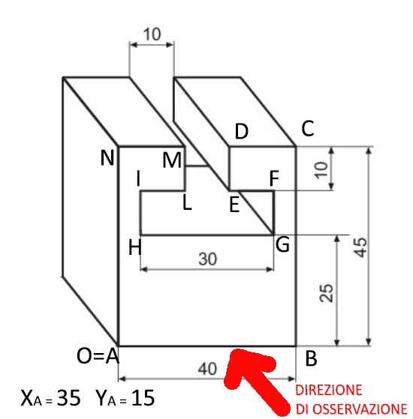
S | 50 | 75 | @ | 0 | -43 | @ | 43 | < | -90

E
Punto | Coordinate assolute |  | Coordinate relative |  |  | Coordinate polari relative
 | x | y | @ | x | y | @ | L | < | a
A | 35 | 15 |  | 35 | 15 |  | 35 |  | 15
B | 75 | 15 | @ | 40 | 0 | @ | 40 | < | 0
C | 75 | 60 | @ | 0 | 45 | @ | 45 | < | 90
D | 60 | 60 | @ | -15 | 0 | @ | 15 | < | 180
E | 60 | 50 | @ | 0 | -10 | @ | 10 | < | -90
F | 70 | 50 | @ | 10 | 0 | @ | 10 | < | 0
G | 70 | 40 | @ | 0 | -10 | @ | 10 | < | -90
H | 40 | 40 | @ | -30 | 0 | @ | 30 | < | 180
I | 40 | 50 | @ | 0 | 10 | @ | 10 | < | 90
L | 50 | 50 | @ | 10 | 0 | @ | 10 | < | 0
M | 50 | 60 | @ | 0 | 10 | @ | 10 | < | 90
N | 35 | 60 | @ | -15 | 0 | @ | 15 | < | 180
O | 35 | 15 | @ | 0 | -45 | @ | 45 | < | -90

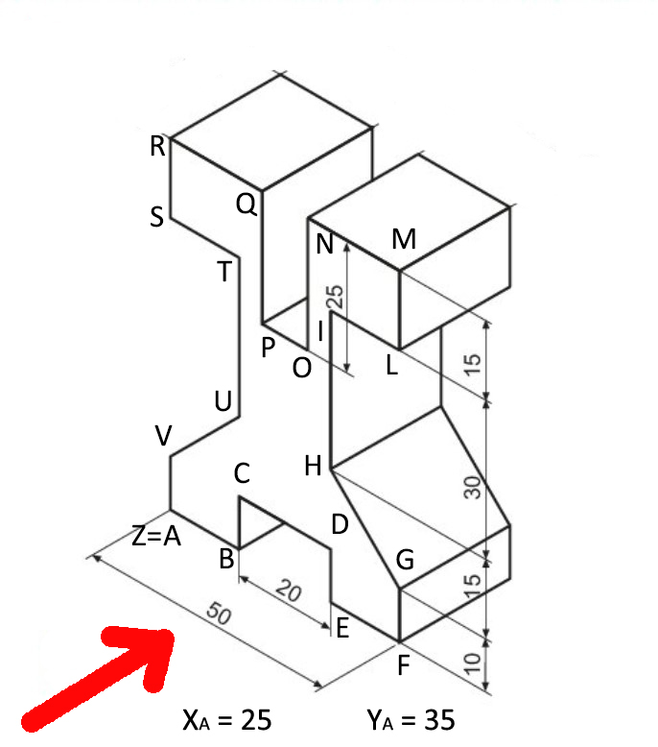
F
Punto | Coordinate assolute |  | Coordinate relative |  |  | Coordinate polari relative
 | x | y | @ | x | y | @ | L | < | a
A | 25 | 35 |  | 25 | 35 |  | 25 |  | 35
B | 40 | 35 | @ | 15 | 0 | @ | 15 | < | 0
C | 40 | 45 | @ | 0 | 10 | @ | 10 | < | 90
D | 60 | 45 | @ | 20 | 0 | @ | 20 | < | 0
E | 60 | 35 | @ | 0 | -10 | @ | 10 | < | -90
F | 75 | 35 | @ | 15 | 0 | @ | 15 | < | 0
G | 75 | 45 | @ | 0 | 10 | @ | 10 | < | 90
H | 60 | 60 | @ | -15 | 15 | @ | 21.21 | < | 135
I | 60 | 90 | @ | 0 | 30 | @ | 30 | < | 90
L | 75 | 90 | @ | 15 | 0 | @ | 15 | < | 0
M | 75 | 105 | @ | 0 | 15 | @ | 15 | < | 90
N | 55 | 105 | @ | -20 | 0 | @ | 20 | < | 180
O | 55 | 80 | @ | 0 | -25 | @ | 25 | < | -90
P | 45 | 80 | @ | -10 | 0 | @ | 10 | < | 180
Q | 45 | 105 | @ | 0 | 25 | @ | 25 | < | 90
R | 25 | 105 | @ | -20 | 0 | @ | 20 | < | 180
S | 25 | 90 | @ | 0 | -15 | @ | 15 | < | -90
T | 40 | 90 | @ | 15 | 0 | @ | 15 | < | 0
U | 40 | 60 | @ | 0 | -30 | @ | 30 | < | -90
V | 25 | 45 | @ | -15 | -15 | @ | 21.21 | < | -135
Z | 25 | 35 | @ | 0 | -10 | @ | 10 | < | -90

